CPU1RAM100INTERVAL10,5,1
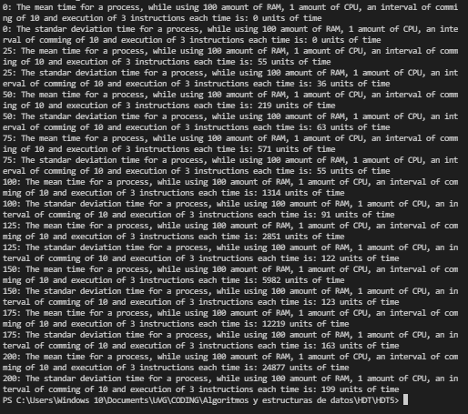
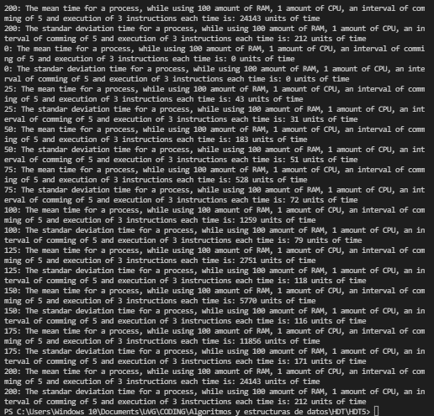
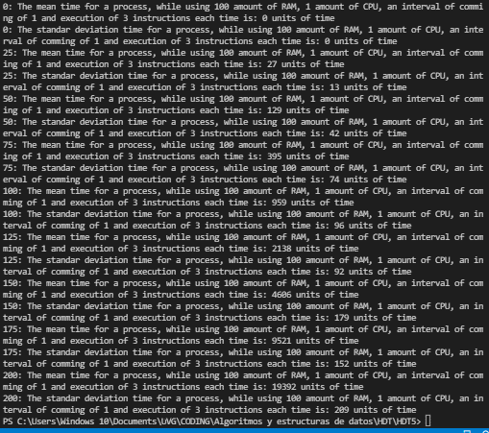
Interval 10 |  |  | Interval 5 |  |  | Interval 1
Tiempo Promedio | Cantidad de procesos | Desviacion estandar | Tiempo Promedio | Cantidad de procesos | Desviacion estandar | Tiempo Promedio | Cantidad de procesos | Desviacion estandar
0 | 0 | 0 | 0 | 0 | 0 | 0 | 0 | 0
55 | 25 | 36 | 43 | 25 | 31 | 27 | 25 | 13
219 | 50 | 63 | 183 | 50 | 51 | 129 | 50 | 42
571 | 75 | 55 | 528 | 75 | 72 | 395 | 75 | 74
1314 | 100 | 91 | 1259 | 100 | 79 | 959 | 100 | 96
2851 | 125 | 122 | 2751 | 125 | 118 | 2138 | 125 | 92
5982 | 150 | 123 | 5770 | 150 | 116 | 4606 | 150 | 179
12219 | 175 | 163 | 11856 | 175 | 171 | 9521 | 175 | 152
24877 | 200 | 199 | 24143 | 200 | 212 | 19392 | 200 | 209
Cantidad de procesos vs Tiempo Promedio (units of time)
Cantidad de procesos vs Tiempo Promedio (units of time)
Cantidad de procesos vs Tiempo Promedio (units of time)

CPU1RAM200INTERVAL10,5,1
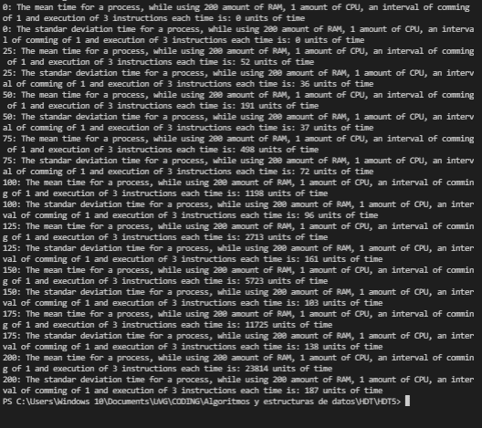
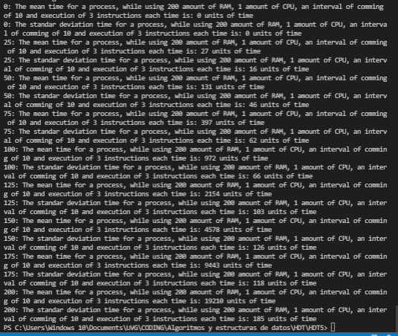
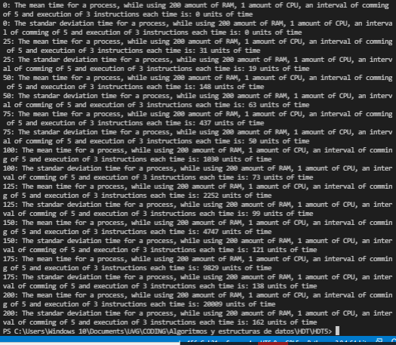
Interval 10 |  |  | Interval 5 |  |  | Interval 1
Tiempo Promedio | Cantidad de procesos | Desviacion estandar | Tiempo Promedio | Cantidad de procesos | Desviacion estandar | Tiempo Promedio | Cantidad de procesos | Desviacion estandar
0 | 0 | 0 | 0 | 0 | 0 | 0 | 0 | 0
27 | 25 | 16 | 31 | 25 | 19 | 52 | 25 | 36
131 | 50 | 46 | 148 | 50 | 63 | 191 | 50 | 37
397 | 75 | 62 | 437 | 75 | 50 | 498 | 75 | 72
972 | 100 | 66 | 1030 | 100 | 73 | 1198 | 100 | 96
2154 | 125 | 103 | 2252 | 125 | 99 | 2713 | 125 | 161
4578 | 150 | 126 | 4747 | 150 | 121 | 5723 | 150 | 103
9443 | 175 | 118 | 9829 | 175 | 138 | 11725 | 175 | 138
19210 | 200 | 185 | 20009 | 200 | 162 | 23814 | 200 | 187
Cantidad de procesos vs Tiempo Promedio (units of time)
Cantidad de procesos vs Tiempo Promedio (units of time)
Cantidad de procesos vs Tiempo Promedio (units of time)

CPU1RAM100INS6
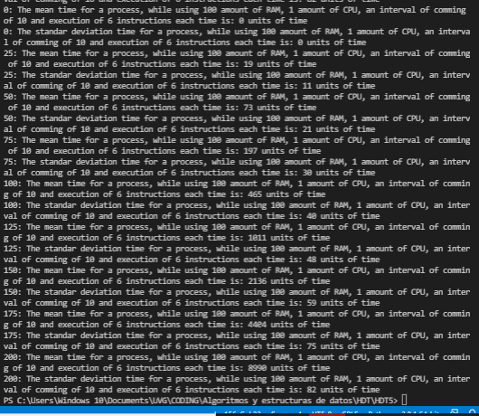
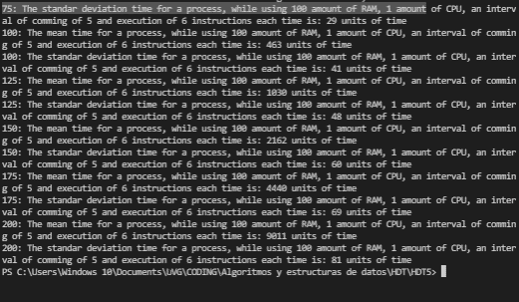
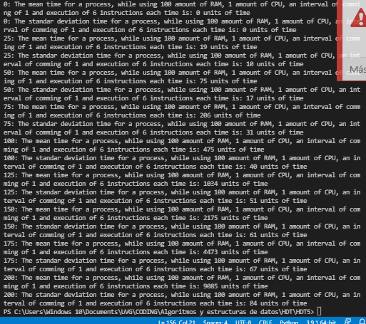
Intervalo 10 |  |  | Intervalo 5 |  |  | Intervalo 1
Tiempo Promedio | Cantidad de procesos | Desviacion estandar | Tiempo Promedio | Cantidad de procesos | Desviacion estandar | Tiempo Promedio | Cantidad de procesos | Desviacion estandar
0 | 0 | 0 | 0 | 0 | 0 | 0 | 0 | 0
19 | 25 | 11 | 19 | 25 | 10 | 19 | 25 | 10
73 | 50 | 21 | 71 | 50 | 19 | 75 | 50 | 17
197 | 75 | 30 | 198 | 75 | 29 | 206 | 75 | 31
465 | 100 | 40 | 463 | 100 | 41 | 475 | 100 | 40
1011 | 125 | 48 | 1030 | 125 | 48 | 1034 | 125 | 51
2136 | 150 | 59 | 2162 | 150 | 60 | 2175 | 150 | 61
4404 | 175 | 75 | 4440 | 175 | 69 | 4473 | 175 | 67
8990 | 200 | 82 | 9011 | 200 | 81 | 9085 | 200 | 84

Cantidad de procesos vs Tiempo Promedio (units of time)
Cantidad de procesos vs Tiempo Promedio (units of time)
Cantidad de procesos vs Tiempo Promedio (units of time)

CPU2RAM100INS3
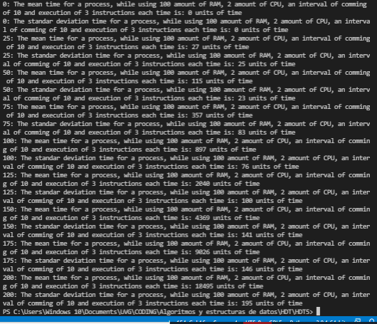
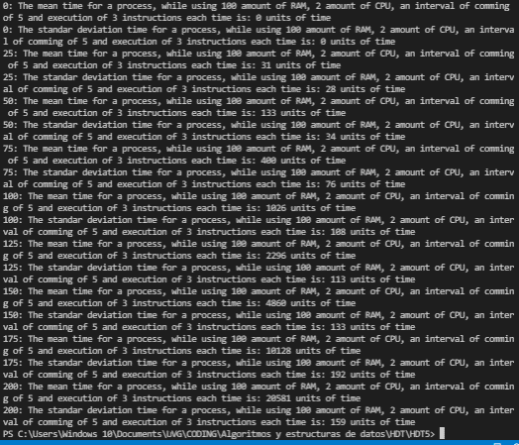
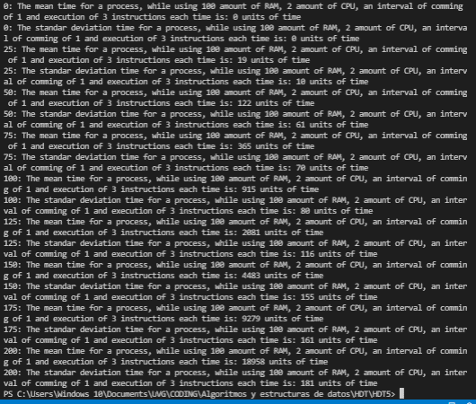
Intervalo 10 |  |  | Intervalo 5 |  |  | Intervalo 1
Tiempo Promedio | Cantidad de procesos | Desviacion estandar | Tiempo Promedio | Cantidad de procesos | Desviacion estandar | Tiempo Promedio | Cantidad de procesos | Desviacion estandar
0 | 0 | 0 | 0 | 0 | 0 | 0 | 0 | 0
27 | 25 | 25 | 31 | 25 | 28 | 19 | 25 | 10
115 | 50 | 23 | 133 | 50 | 34 | 122 | 50 | 61
357 | 75 | 83 | 200 | 75 | 76 | 365 | 75 | 70
897 | 100 | 76 | 1026 | 100 | 108 | 915 | 100 | 80
2040 | 125 | 100 | 2296 | 125 | 113 | 2081 | 125 | 116
4369 | 150 | 141 | 4860 | 150 | 133 | 4483 | 150 | 155
9026 | 175 | 146 | 10128 | 175 | 192 | 9279 | 175 | 161
18495 | 200 | 195 | 20581 | 200 | 159 | 18958 | 200 | 181

Cantidad de procesos vs Tiempo Promedio (units of time)
Cantidad de procesos vs Tiempo Promedio (units of time)
Cantidad de procesos vs Tiempo Promedio (units of time)

Conclusion
Como se pudo observar en las gráficas, se puede ver que la técnica más rápida aunqeu todas sean de nlogn es cuando se tiene un procesador más rápido, incluso que tener un doble procesador.
Además, como se puede observar la velocidad de procesamiento es el siguiente en orden ascendente:
RAM, CPU, Velocidad de ejecucion de procesos
Cantidad de procesos vs Tiempo Promedio (units of time)
 | CPU1RAM100INS3INTERVAL10 |  | CPU1RAM200INS3INTERVAL10 |  | CPU1RAM100INS6INTERVAL10 |  | CPU2RAM100INS3
0 | 0 | 0 | 0 | 0 | 0 | 0 | 0
55 | 25 | 27 | 25 | 19 | 25 | 27 | 25
219 | 50 | 131 | 50 | 73 | 50 | 115 | 50
571 | 75 | 397 | 75 | 197 | 75 | 357 | 75
1314 | 100 | 972 | 100 | 465 | 100 | 897 | 100
2851 | 125 | 2154 | 125 | 1011 | 125 | 2040 | 125
5982 | 150 | 4578 | 150 | 2136 | 150 | 4369 | 150
12219 | 175 | 9443 | 175 | 4404 | 175 | 9026 | 175
24877 | 200 | 19210 | 200 | 8990 | 200 | 18495 | 200

CPU1RAM200INS6
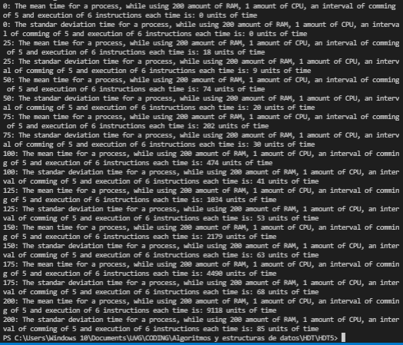
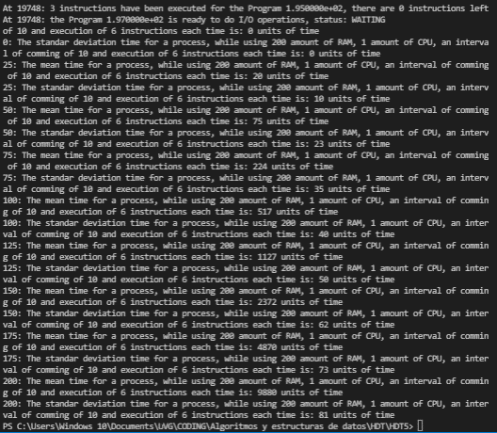
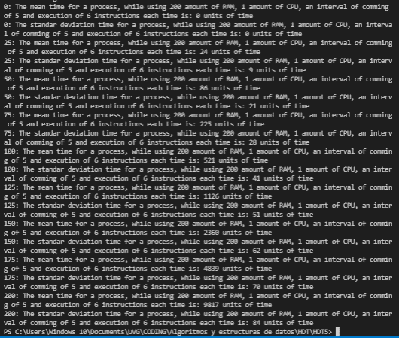
Intervalo 10 |  |  | Intervalo 5 |  |  | Intervalo 1
Tiempo Promedio | Cantidad de procesos | Desviacion estandar | Tiempo Promedio | Cantidad de procesos | Desviacion estandar | Tiempo Promedio | Cantidad de procesos | Desviacion estandar
0 | 0 | 0 | 0 | 0 | 0 | 0 | 0 | 0
20 | 25 | 10 | 24 | 25 | 9 | 18 | 25 | 9
75 | 50 | 23 | 86 | 50 | 21 | 74 | 50 | 20
224 | 75 | 35 | 225 | 75 | 28 | 202 | 75 | 30
517 | 100 | 40 | 521 | 100 | 41 | 474 | 100 | 41
1127 | 125 | 50 | 1126 | 125 | 51 | 1034 | 125 | 53
2372 | 150 | 62 | 2360 | 150 | 62 | 2179 | 150 | 63
4870 | 175 | 73 | 4839 | 175 | 70 | 4490 | 175 | 68
9880 | 200 | 81 | 9817 | 200 | 84 | 9118 | 200 | 85

Cantidad de procesos vs Tiempo Promedio (units of time)
Cantidad de procesos vs Tiempo Promedio (units of time)
Cantidad de procesos vs Tiempo Promedio (units of time)

